1章1_10
第1章 | インターネット概論
 | 1 | ドメイン名とIPアドレスの対応付けを行う仕組みとして
 |  | 適切なものを以下の語群より選択しなさい。
 |  | 【語群】
 | 1 | DNS
 | 2 | ISP
 | 3 | TCP/IP
 | 4 | WWW

 |  | 問題文 | ふりがな | 語句 | 説明
 |  | ドメイン名 | どめいんめい | ドメイン名 | https://www.youtube.com/watch?v=h8Y52_mivL8
 |  | IPアドレス | IPあどれす | IPアドレス | IPアドレス(Internet Protocal Adress)とは、IPと呼ばれるプロトコルを使うネットワークにおいて、各コンピュータを識別するために、コンピュータへ付与する番号の列です。
 |  | 対応付け | たいおうづけ | DNS | DNSは、Domain Name Systemの略で、 インターネット上で ドメイン名 を管理・運用するために開発されたシステムです。
 |  | 行う | おこなう
 |  | 仕組み | しくみ
 |  | 適切 | てきせつ
 |  | 以下 | いか
 |  | 語群 | ごぐん
 |  | 選択 | せんたく

 | 2 | 以下の文章において、正しいと思われる場合は１を、間違っていると思われる場合は２を選択しなさい
 |  | プライベートなネットワークをインターネットから保護するために、それらの中間に構築されるものをDMZという

 |  | 問題文 | ふりがな | 語句 | 説明
 |  | 文章 | ぶんしょう | DMZ | https://www.youtube.com/watch?v=kVIdF6Egp7I
 |  | 正しい | ただしい | プライベートなネットワーク | プライベートネットワークでは、社内などの限られた空間にある端末同士でプライベートIPアドレスを用いて通信を行いますので、外部からのアクセスの心配がなく、セキュアなネットワーク空間といえます。
 |  | 思われる | おもわれる | DeMilitarized Zone
 |  | 場合 | ばあい |  | DMZ（DeMilitarized Zone:非武装地帯）は、インターネットと社内ネットワークの間に作られるネットワークで、大切な情報を外部に公開しなければならない時などセキュリティを確保するために用いられる方法です
 |  | 間違っている | まちがっている
 |  | 保護 | ほご
 |  | 中間 | ちゅうかん
 |  | 構築 | こうちく

 | 3 | IPv4のプライベートIPアドレスとして適切なものを以下の語群より選択しなさい
 |  | 【語群】
 | 1 | 192.168.0.0.1
 | 2 | 192.168.0.1
 | 3 | 192.168.0.256
 | 4 | 203.138.124.225

 |  | 問題文 | ふりがな | 語句 | 説明
 |  | 適切 | てきせつ | IPｖ4 | 「Internet Protocol version 4」の略称
 |  |  |  |  | https://www.youtube.com/watch?v=sudh4eIkWNw

 | 4 | 以下の文章の（ア）から（ウ）にあてはまる語句の組み合わせとして適切なものを以下の語群より選択しなさい
 |  | SFTPは（ア）のひとつで、（イ）による暗号化を用いてデータの送受信を行うため、（ウ）よりも安全に通信することができる
 |  | 【語群】
 | 1 | （ア）SCP （イ）SSH （ウ）ISP
 | 2 | （ア）SCP （イ）HTTPS （ウ）FTP
 | 3 | （ア）ファイル送信プロトコル （イ）SSH （ウ）SPC
 | 4 | （ア）ファイル送信プロトコル （イ）SSH （ウ）FTP

 |  | 問題文 | ふりがな | 語句 | 説明
 |  | 暗号化 | あんごうか | SFTP | https://www.youtube.com/watch?v=whrFpPUI-eU
 |  | 用いて | もちいて
 |  | 送受信 | そうじゅしん
 |  | 安全 | あんぜん
 |  | 通信 | つうしん

 | 5 | HTTPに関する説明で適切なものを以下の文章群より選択しなさい
 |  | 【文章群】
 | 1 | HTTPで使用するポート番号は80番に限定されている
 | 2 | HTTPのステータスコードにおいて「404」は「Not Found」を表し、「202」は「OK」を表す
 | 3 | HTTPの仕様はW3Cで規定されている
 | 4 | HTTPはリクエストとレスポンスが対となって完結する、ステートレスなプロトコルである

 |  | 問題文 | ふりがな | 語句 | 説明
 |  | 使用 | しよう | HTTPのポート番号
 |  | 番号 | ばんごう | 「404」のエラー | The HTTP 404 Not Found response status code indicates that the server cannot find the requested resource.
 |  | 限定 | げんてい | 「202」のエラー | The 202 Accepted status code means that the request has been accepted for processing, but the processing has not been finished yet.
 |  | 表し | あらわし | W3C | W3Cとは「World Wide Web Consortium」の略称で、Web技術の標準化を行う非営利団体の名称です。
 |  | 規定 | きてい | ステートレス | ステートレス（stateless）とは、システムが現在の状態を表すデータなどを保持せず、入力の内容によってのみ出力が決定される方式。
 |  | 対 | つい
 |  | 完結 | かんけつ

 | 6 | 以下の文章の（ア）から（ウ）にあてはまる語句の組み合わせとして適切なものを以下の語群より選択しなさい
 |  | （ア）は（イ）を用いたアクセス方式で（ウ）と比較して一般的に安定した高速な通信が可能である。
 |  | 【語群】
 | 1 | （ア）FTP （イ）電話回線 （ウ）HTTP
 | 2 | （ア）FTTH （イ）光ファイバー（ウ）ADSL
 | 3 | （ア）ADSL （イ）光ファイバー（ウ）ISDN
 | 4 | （ア）ISDN （イ）電話回線 （ウ）HDSL

 |  | 問題文 | ふりがな | 語句 | 説明
 |  | 用いた | もちいた | FTP | File Transfer Protocol ファイル転送
 |  | 方式 | ほうしき | FTTH | Fiber To The Home 光ファイバーケーブルを利用して各家庭に提供されている通信サービスのこと
 |  | 比較 | ひかく | ADSL | (電話回線)で通信ができるインターネット回線
 |  | 一般的 | いっぱんてき | ISDN | (デジタル)で通信できる回線
 |  | 安定 | あんてい
 |  | 高速 | こうそく
 |  | 通信 | つうしん
 |  | 可能 | かのう

 | 7 | 以下の文章において、正しいと思われる場合は１を、間違っていると思われる場合は２を選択しなさい
 |  | コンピュータウィルスにおいて、ワームはホストとなるファイルが必要なく、独立したプログラムとして複製することが特徴である

 |  | 問題文 | ふりがな | 語句 | 説明
 |  | 必要 | ひつよう | ワーム | 自己増殖機能
 |  | 独立 | どくりつ | マルウェア
 |  | 自己 | じこ
 |  | 複製 | ふくせい
 |  | 特徴 | とくちょう

 | 8 | 以下の文章の（ア）（イ）にあてはまる語句の組み合わせとして適切なものを以下の語群より選択しなさい
 |  | ネットワーク上にあり、さまざまサービスや情報を提供するコンピュータを（ア）と呼び、（ア）に対して
 |  | 要求を出しそのサービスや情報を利用するコンピュータを（イ）と呼ぶ
 | 1 | （ア）サーバ （イ）クライアント
 | 2 | （ア）クライアント （イ）サーバ
 | 3 | （ア）データセンタ （イ）パソコン
 | 4 | （ア）サーバ （イ）PDA

 |  | 問題文 | ふりがな | 語句 | 説明
 |  | ネットワーク上 | ねっとわーくじょう
 |  | 情報 | じょうほう
 |  | 提供 | ていきょう
 |  | 呼び | よび
 |  | 対して | たいして
 |  | 要求 | ようきゅう
 |  | 出して | だして
 |  | 利用 | りよう

 | 9 | FTTHなどの光ファイバー回線を家庭に引き込んだ際、その終端で光信号を電気信号に変換する装置の
 |  | 名称として適切な語句を以下の語群より選択しなさい
 |  | 【語群】
 | 1 | ルーター
 | 2 | PPP
 | 3 | ハブ
 | 4 | ONU
 |  | 問題文 | ふりがな | 語句 | 説明
 |  | 光ファイバー | ひかりふぁいばー | ルーター
 |  | 回線 | かいせん | PPP | ？
 |  | 家庭 | かてい | ハブ
 |  | 引き込んだ | ひきこんだ | ONU
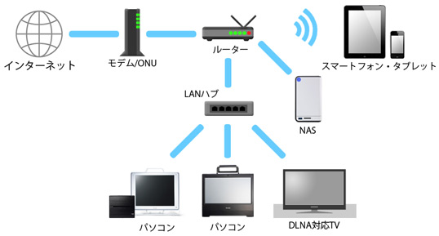
 |  | 際 | さい
 |  | 終端 | しゅうたん
 |  | 光信号 | ひかりしんごう
 |  | 電気信号 | でんきしんごう
 |  | 変換 | へんかん
 |  | 装置 | そうち
 |  | 名称 | めいしょう

 | 10 | 我が国において障害者・高齢者のためのウェブコンテンツの指針として、X8341-3を定めている規格は何か
 |  | 適切な語句を以下の語群より選択しなさい
 |  | 【語群】
 | 1 | JOC
 | 2 | ITU
 | 3 | IEEE
 | 4 | JIS

 |  | 問題文 | ふりがな | 語句 | 説明
 |  | 我が国 | わがくに | JOC | 日本オリンピック委員会
 |  | 障害者 | しょうがいしゃ | ITU | 国際電気通信連合
 |  | 高齢者 | こうれいしゃ | IEEE | 米国電気電子学会
 |  | 指針 | ししん | JIS
 |  | 規格 | きかく

1章11_20
第1章 | インターネット概論
 | 11 | 以下の文章において、正しいと思われる場合は１を、間違っていると思われる場合は２を選択しなさい
 |  | TCP/IPのうち、データ送信の確実性のために利用されているのは、IPである

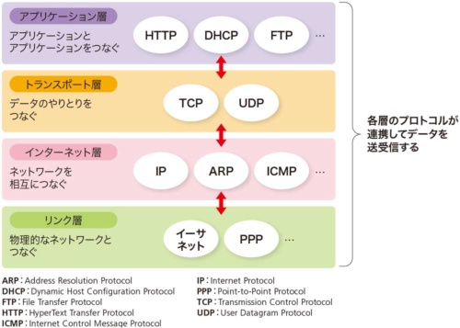
 |  | 問題文 | ふりがな | 語句 | 説明
 |  | 送信 | そうしん | IP
 |  | 確実性 | かくじつせい
 |  | 利用 | りよう

 | 12 | 以下の文章において、正しいと思われる場合は１を、間違っていると思われる場合は２を選択しなさい
 |  | HTTPステータスコードの「404」は「Not Found」を意味する

 |  | 問題文 | ふりがな | 語句 | 説明
 |  | 意味 | いみ | HTTP 400番台 Client Error（クライアントエラー）
 |  |  |  | 403 Forbidden | 閲覧権限がないファイルやフォルダ
 |  |  |  | 404 Not Found | Webページが見つからない

 | 13 | HTTPで行われる通信の標準ポート番号はどれか、適切な語句を以下の語群より選択しなさい
 |  | 【語群】
 | 1 | 443
 | 2 | 80
 | 3 | 25
 | 4 | 110

 |  | 問題文 | ふりがな | 語句 | 説明
 |  | 通信 | つうしん | ポート番号 443
 |  | 標準 | ひょうじゅん | ポート番号 80
 |  | 番号 | ばんごう

 | 14 | RFC(Request for Comment)に関わりの深い団体として適切なものを以下の語群より選択しなさい
 |  | 【語群】
 | 1 | CERN
 | 2 | CRANE
 | 3 | IETF
 | 4 | NEEC

 |  | 問題文 | ふりがな | 語句 | 説明
 |  | 関わり | かかわり | RFC | Request for Comments
 |  | 深い | ふかい | インターネットで用いられるさまざまな技術の標準化や運用に関する事項など
 |  | 団体 | だんたい | 幅広い情報共有を行うために公開される文書シリーズ

 | 15 | 以下の文章において、正しいと思われる場合は１を、間違っていると思われる場合は２を選択しなさい
 |  | FTPを使用したサーバとの送受信は、データが暗号化されるので安全である

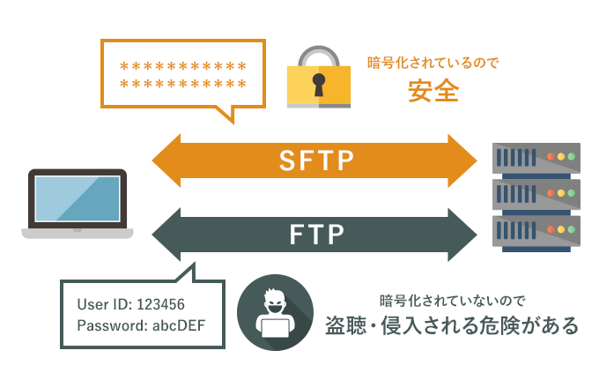
 |  | 問題文 | ふりがな | 語句 | 説明
 |  | 使用 | しよう
 |  | 送受信 | そうじゅしん
 |  | 暗号化 | あんごうか
 |  | 安全 | あんぜん

 | 16 | 次のうち、ハイパテキストの転送に関するスキームはどれか、以下の語群より選択しなさい
 |  | 【語群】
 | 1 | HTTP
 | 2 | FTP
 | 3 | nrn
 | 4 | mailto

 |  | 問題文 | ふりがな | 語句 | 説明
 |  | 転送 | てんそう | HTTP | ハイパーテキスト転送プロトコル
 |  | 関する | かんする | FTP
 |  |  |  | urn
 |  |  |  | mailto | Webページ上でメールソフトを起動、送信させるスキーム

 | 17 | 次の記述のうち、適切でないものを以下の文章群より選択しなさい
 |  | 【文章群】
 | 1 | HTTPはアプリケーション層に含まれるプロトコルである
 | 2 | IPはネットワーク層に含まれるプロトコルである
 | 3 | TCPはネットワーク層に含まれるプロトコルである
 | 4 | FTPはアプリケーション層に含まれるプロトコルである
 |  | 問題文 | ふりがな | 語句 | 説明
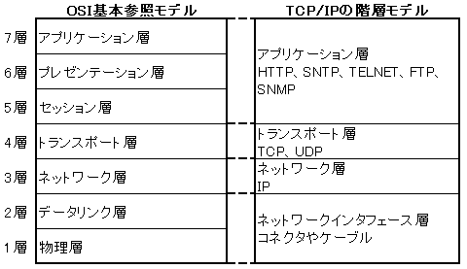
 |  | 層 | そう
 |  | 含まれる | ふくまれる

 |  | アプセトネデブ

 | 18 | プライベートIPアドレスとグローバルIPアドレスを変換する技術はどれか、適切なものを以下の語群より選択しなさい
 |  | 【語群】
 | 1 | TCP/IP
 | 2 | NAT/NAPT
 | 3 | DNS
 | 4 | UDP

 |  | 問題文 | ふりがな | 語句 | 説明
 |  | 変換 | へんかん | TCP/IP
 |  | 技術 | ぎじゅつ | NAT/NAPT
 |  |  |  | DNS
 |  |  |  | UDP
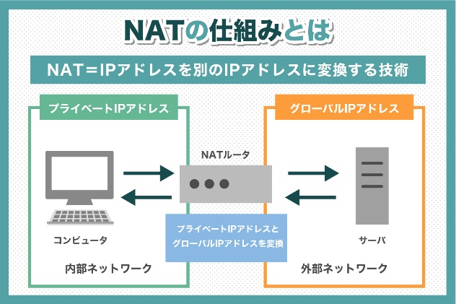

 | 19 | 機械のようなさまざまな「物」がインターネットに接続し、それぞれの情報を交換することで
 |  | 互いに動作を制御する仕組みを表す言葉はどれか、適切なものを以下の語群より選択しなさい
 |  | 【語群】
 | 1 | ICT
 | 2 | IT
 | 3 | M2M
 | 4 | IoT

 |  | 問題文 | ふりがな | 語句 | 説明
 |  | 機械 | きかい | ICT
 |  | 物 | もの | IT
 |  | 接続 | せつぞく | M2M
 |  | 情報 | じょうほう | IoT
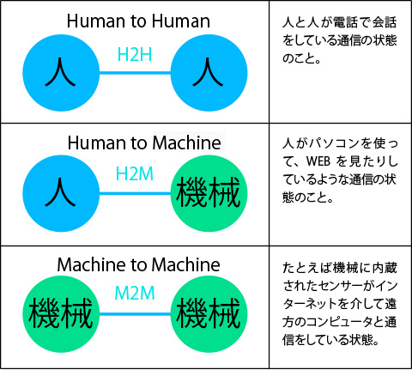
 |  | 交換 | こうかん
 |  | 互いに | たがいに
 |  | 動作 | どうさ
 |  | 制御 | せいぎょ
 |  | 仕組み | しくみ
 |  | 表す | あらわす
 |  | 言葉 | ことば

 | 20 | フォームに入力された情報の送信メソッドで、検索結果を表すURLの形でブックマーク
 |  | できるものはどれか、適切なものを以下の語群より選択しなさい
 |  | 【語群】
 | 1 | GET
 | 2 | HTTP
 | 3 | FTP
 | 4 | POST

 |  | 問題文 | ふりがな | 語句 | 説明
 |  | 入力 | にゅうりょく | GET
 |  | 情報 | じょうほう | HTTP
 |  | 送信 | そうしん | FTP
 |  | 検索結果 | けんさくけっか | POST
 |  | 表す | あらわす
 |  | 形 | かたち

1章21_30
第1章 | インターネット概論
 | 21 | 次の選択肢のうち、適切でないものを以下の文章群より選択しなさい
 |  | 【文章群】
 | 1 | HTTPはアプリケーション群に含まれるプロトコルである
 | 2 | IPはネットワーク層に含まれるプロトコルである
 | 3 | TCP/IPとOSI参照モデルは、関連性のない別の規格である
 | 4 | TCPは、Transmission Control Protocolの略称である

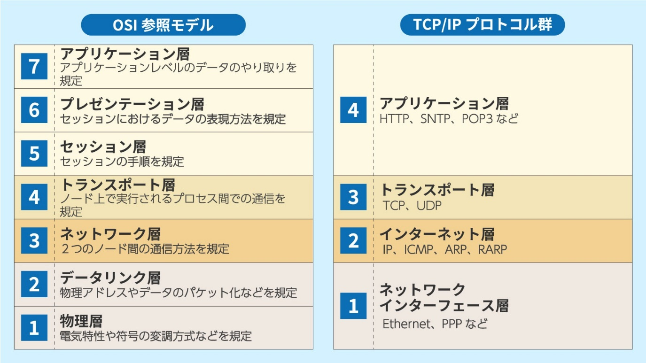
 |  | 問題文 | ふりがな | 語句 | 説明
 |  | 群 | ぐん
 |  | 含まれる | ふくまれる
 |  | 層 | そう
 |  | 参照 | さんしょう
 |  | 関連性 | かんれんせい
 |  | 別 | べつ
 |  | 規格 | きかく
 |  | 略称 | りゃくしょう

 | 22 | 以下の文章の（ア）（イ）にあてはまる語句の組み合わせとして正しいものを以下の語群より選択しなさい
 |  | （ア）は公開鍵暗号基盤の略称であり、その暗号記述を用いてインターネットの（イ）を可能としている
 |  | 【語群】
 | 1 | （ア）PKI （イ）身分証明
 | 2 | （ア）PIM （イ）高速伝送
 | 3 | （ア）PKI （イ）サイバーパトロール
 | 4 | （ア）PIM （イ）マルチキャスト

 |  | 問題文 | ふりがな | 語句 | 説明
 |  | 公開鍵暗号基盤 | こうかいかぎあんごうきばん | PKI | 公開鍵暗号基盤 Public Key Infrastructure
 |  | 略称 | りゃくしょう | PIM | Product Information Management（商品情報管理）
 |  | 暗号技術 | あんごうぎじゅつ | サイバーパトロール
 |  | 可能 | かのう | マルチキャスト
 |  | 身分証明 | みぶんしょうめい
 |  | 高速伝送 | こうそくでんそう

 | 23 | インターネット上でファイルを転送する際に、最もセキュリティが強い転送方法として適切なものを以下の語群より選択しなさい
 |  | 【語群】
 | 1 | TELNET
 | 2 | FTP
 | 3 | SMTP
 | 4 | SFTP

 |  | 問題文 | ふりがな | 語句 | 説明
 |  | 転送 | てんそう | TELNET
 |  | 際 | さい | FTP
 |  | 最も | もっとも | SMTP
 |  | 強い | つよい | SFTP

 | 24 | ウェブサーバなどのコンピュータで使用される、誤った値を訂正できる機能があるメモリの名称で、最も適切なものはどれか。
 |  | 以下の語群より選択しなさい
 |  | 【語群】 |  | DIMM | ECC
 | 1 | DIMM
 | 2 | ECC
 | 3 | Non-ECC
 | 4 | SDRAM

 |  | 問題文 | ふりがな | 語句 | 説明
 |  | 使用 | しよう | DIMM
 |  | 誤った | あやまった | ECC | https://www.youtube.com/watch?v=jkwTZgYjVdA
 |  | 値 | あたい | Non-ECC
 |  | 訂正 | ていせい | SDRAM
 |  | 機能 | きのう
 |  | 名称 | めいしょう

 | 25 | 以下の文章において、正しいと思われる場合は１を、間違っていると思われる場合は２を選択しなさい
 |  | IPv4で「127.0.0.1」はlocalhostを表す

 |  | 問題文 | ふりがな | 語句 | 説明
 |  | 表す | あらわす

 | 26 | 標準ポート番号において、443とはどれか、適切なものを以下の語群より選択しなさい
 |  | 【語群】
 | 1 | HTTP
 | 2 | HTTPS
 | 3 | FTP
 | 4 | SMTP

 |  | 問題文 | ふりがな | 語句 | 説明
 |  | 標準 | ひょうじゅん | HTTP | 80
 |  | 番号 | ばんごう | HTTPS
 |  |  |  | FTP
 |  |  |  | SMTP

 | 27 | インターネットのデータ通信において、復号とは何のことか、適切なものを以下の文章群より選択しなさい
 |  | 【文章群】
 | 1 | IDとパスワードを認証すること
 | 2 | フォームの送信内容を繰り返すこと
 | 3 | 送信結果を返すこと
 | 4 | 暗号化データを平文に戻すこと
 |  | 問題文 | ふりがな | 語句 | 説明
 |  | 通信 | つうしん | IDとパスワードを認証すること | ログイン
 |  | 復号 | ふくごう
 |  | 認証 | にんしょう
 |  | 送信内容 | そうしんないよう
 |  | 繰り返す | くりかえす | 暗号化と平文
 |  | 送信結果 | そうしんけっか | https://www.google.com/search?sca_esv=7b5d61ce588ede1b&sca_upv=1&cs=0&sxsrf=ACQVn08i4grfeHs_90pygpsZx2QHmbSu1g:1712112856486&q=%E5%BE%A9%E5%8F%B7&tbm=vid&source=lnms&prmd=isvnbmtz&sa=X&ved=2ahUKEwiq74C1haWFAxWTplYBHTS6AKwQ0pQJegQIDxAB&biw=1280&bih=597&dpr=1#fpstate=ive&vld=cid:ec8c4a10,vid:iqPbV-b6hVs,st:0
 |  | 返す | かえす
 |  | 暗号化 | あんごうか
 |  | 平文 | ひらぶん
 |  | 戻す | もどす

 | 28 | 辞書攻撃（Dictionary Attack）について説明した文章のうち、誤っているものを以下の文章群より選択しなさい文章
 |  | 【文章群】
 | 1 | 辞書攻撃はコンピュータプログラムを用いて大量にパスワード入力を試行するものである
 | 2 | 辞書攻撃は何万回もアクセスしてパスワードを探し出そうとするため、ログイン試行回数制限を設けると効果的な対策になる
 | 3 | 辞書攻撃は辞書を用いてパスワードを探し出そうとするため、単語を2語以上組み合わせれば安全である
 | 4 | あらかじめ不正に入手したパスワードを利用するパスワードリスト攻撃とは異なるものである

 |  | 問題文 | ふりがな | 語句 | 説明
 |  | 辞書攻撃 | じしょこうげき
 |  | 用いて | もちいて
 |  | 大量 | たいりょう
 |  | 入力 | にゅうりょく
 |  | 試行 | しこう
 |  | 何万回 | なんまんかい
 |  | 探し出そう | さがしだそう
 |  | 回数制限 | かいすうせいげん
 |  | 設ける | もうける
 |  | 効果的 | こうかてき
 |  | 対策 | たいさく
 |  | 単語 | たんご
 |  | 以上 | いじょう
 |  | 組み合わせ | くみあわせ
 |  | 安全 | あんぜん
 |  | 不正 | ふせい
 |  | 入手 | にゅうしゅ
 |  | 攻撃 | こうげき
 |  | 異なる | ことなる

 | 29 | マルウェアのうち有用なプログラムに見せかけて実行させ、その後に実行しているコンピュータを悪用したり
 |  | 危害を加えたりする方式はどれか、以下の語群より選択しなさい文章
 |  | 【語群】
 | 1 | トロイの木馬
 | 2 | ウィルス
 | 3 | ワーム
 | 4 | DOS攻撃

 |  | 問題文 | ふりがな | 語句 | 説明
 |  | 有用 | ゆうよう | トロイの木馬
 |  | 見せかけ | みせかけ | ウィルス
 |  | 実行 | じっこう | ワーム
 |  | その後 | そのご | DOS攻撃
 |  | 悪用 | あくよう
 |  | 危害 | きがい
 |  | 加えたり | くわえたり
 |  | 方式 | ほうしき

 | 30 | インターネットにおいてユーザエージェントと呼ばれないものはどれか、以下の語群より選択しなさい
 |  | 【語群】
 | 1 | ウェブブラウザ
 | 2 | ドメイン
 | 3 | クローラ
 | 4 | メールソフト

 |  | 問題文 | ふりがな | 語句 | 説明
 |  | 呼ばれ | よばれ | ユーザエージェント

